Чек-лист
# номер | Заголовок | Статус | Комментарий | Скриншот
1 | Страница доступна только авторизованным пользователям | passed
2 | Редактирование аватара доступно по клику на него | failed | Аватар не кликабелен |  | passed
3 | По клику на карандаш под аватаром открывается попап редактирования данных пользователя | passed |  |  | failed
4 | По кнопке “Мои публикации” открывает стартовую страницу блога с личными постами | passed
5 | По кнопке “Публикации пользователей” открывает первую страницу с чужими постами | passed
6 | По кнопке + открывается попап создания нового поста | passed
7 | По клику на карандашик рядом со списком постов открывается попап редактирования конкретного поста | passed
8 | По клику на урну пост удаляется | passed
9 | Можно искать посты по ID | failed | Функционал реализован не до конца , отсутствует поле , обозначающее что это окно поиска.Найти его крайне трудно.
10 | Можно искать посты по заголовку | failed | Функционал реализован не до конца , отсутствует поле , обозначающее что это окно поиска.Найти его крайне трудно.
11 | Рускоязычная локализация | failed | Страница профиля не пеерведена на русский языык
 | UI
12 | Наличие иконок календаря, заметок и т.д. (скрин в ТЗ) | failed | Иконки отсутствуют
13 | Подпись кнопки "+" | failed | Описание кнопки отсутствует | 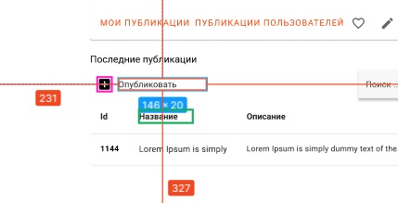
14 | В развёрнутом окне браузера список постов отображается во всю длину. | failed | Список обрезан по длине, присутствует не нужный бегунок

